상품제안서
3M JC-2700 NEW 무선프리젠터 | 상품코드: F06312

 |  |  |  |  |  |  | 02-412-0044 | www.easy1.co.kr
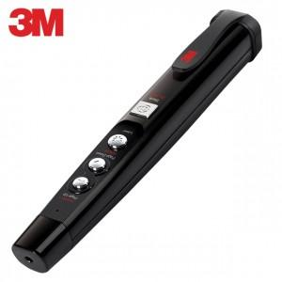

【상세/제작정보】 | .

【인쇄/포장옵션】 | 레이저 / 포장지포장

【공급단가】 | 수량 | 30~ | 100~ | 500~ | 1,000~ | 3,000~
*VAT별도 | 단가 | 57,100원 | 54,990원 | 52,870원 | 50,760원 | 49,490원

【상품 URL】 | http://www.easy1.co.kr/src/goods_detail.php?gdno=6312

